1.1
voltar à página inicial |  |  |  | 1 - MENUS DE NAVEGAÇÃO
 | S | N | NA
 |  | x |  | 1.1 O menu de navegação deve estar estruturado como uma lista de opções
 |  |  |  | Para que possa ser bem interpretado por tecnologias de apoio, os menus e submenus devem estar estruturados com elementos nativos, do tipo <ul>, ou com a semântica e o estado dos elementos identificados com técnicas em ARIA.

 | Listagem de evidências
 |  |  |  |  | Notas:
 |  |  |  |  | Está tudo dentro de <div>, sem <ul> e <li> Não há role="menu" ou role="menuitem" Não há semântica para leitores de ecrã perceberem a hierarquia

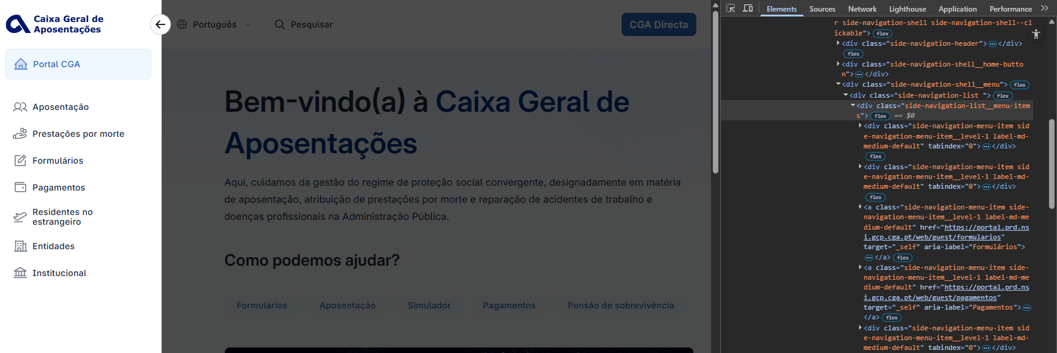

 | Notas de preenchimento:
 | - Coloque aqui imagens, printscreens ilustrativos, coloque sempre o endereço das páginas de onde retirar as imagens com exemplos ilustrativos.
 | - As imagens e as notas não estão limitadas aos campos a amarelo.
 | - Nas restantes folhas internas, estas instruções já não existem mas aplicam-se igualmente.

 | ANTES DE COMEÇAR APAGUE ESTE TEXTO. APAGUE TAMBÉM A IMAGEM COLOCADA NA ZONA AMARELA.

 | PODE INCLUSIVAMENTE RETIRAR O FUNDO AMARELO.

1.2
voltar à página inicial |  |  |  | 1 - MENUS DE NAVEGAÇÃO
 | S | N | NA
 | x |  |  | 1.2 É possível selecionar as opções e as subopções do menu quer com rato quer com teclado
 |  |  |  | Deve ser possível percorrer a estrutura de navegação quer com um dispositivo apontador quer com o teclado.

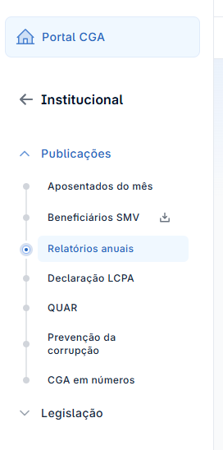
 | Listagem de evidências
 |  |  |  |  | Notas:
 |  |  |  |  | O menu principal é composto por opções principais e secundárias e todas são acessíveis com dispositivos apontadores (nomeadamente rato) e/ou teclado.

2.1
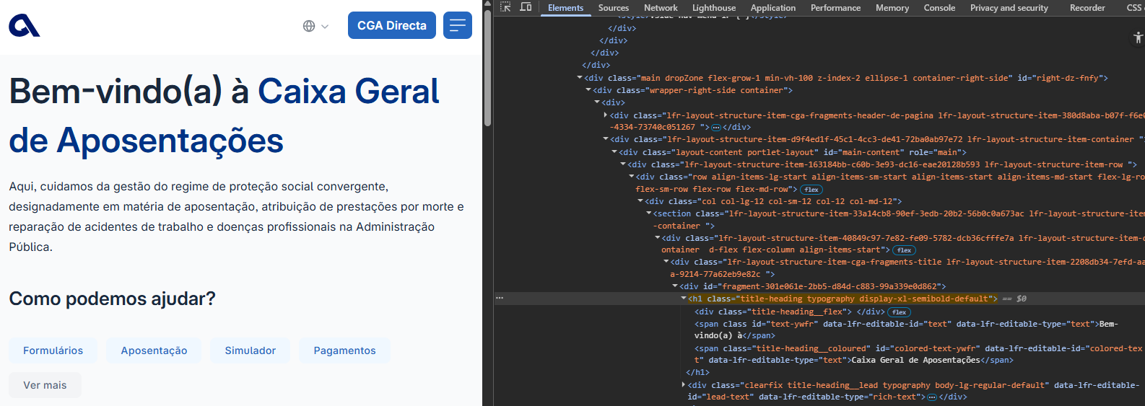
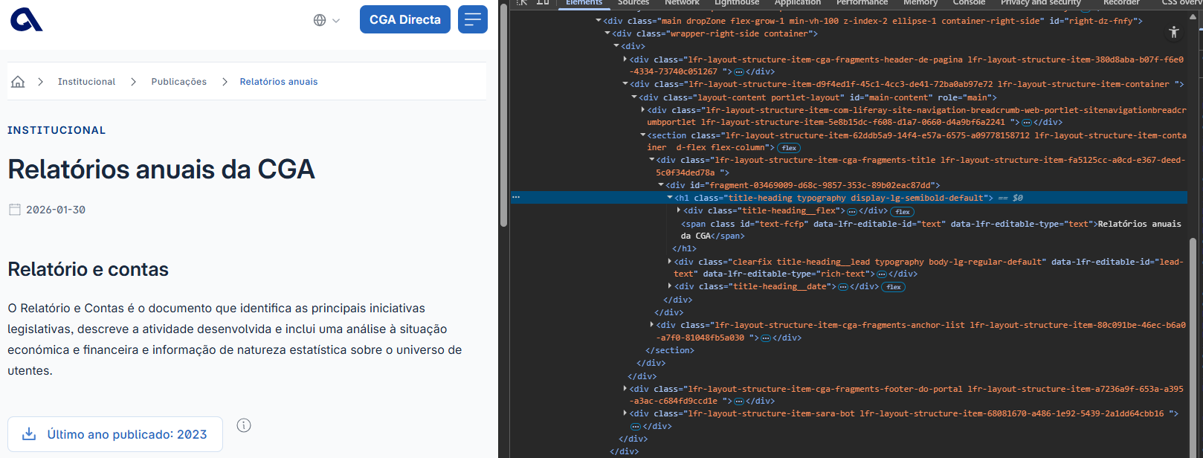
voltar à página inicial |  |  |  | 2 - TÍTULOS E SUBTÍTULOS
 | S | N | NA
 | x |  |  | 2.1 Existe um título <h1> marcado na página
 |  |  |  | O título principal de cada página, que sumariza o seu conteúdo, deve ser identificado como o primeiro nível dos títulos (h1). Não deverá ser utilizado mais do que um <h1> por página.

 | Listagem de evidências
 |  |  |  |  | Notas:
 |  |  |  |  | Existe um título <h1> marcado em todas as páginas.

2.2
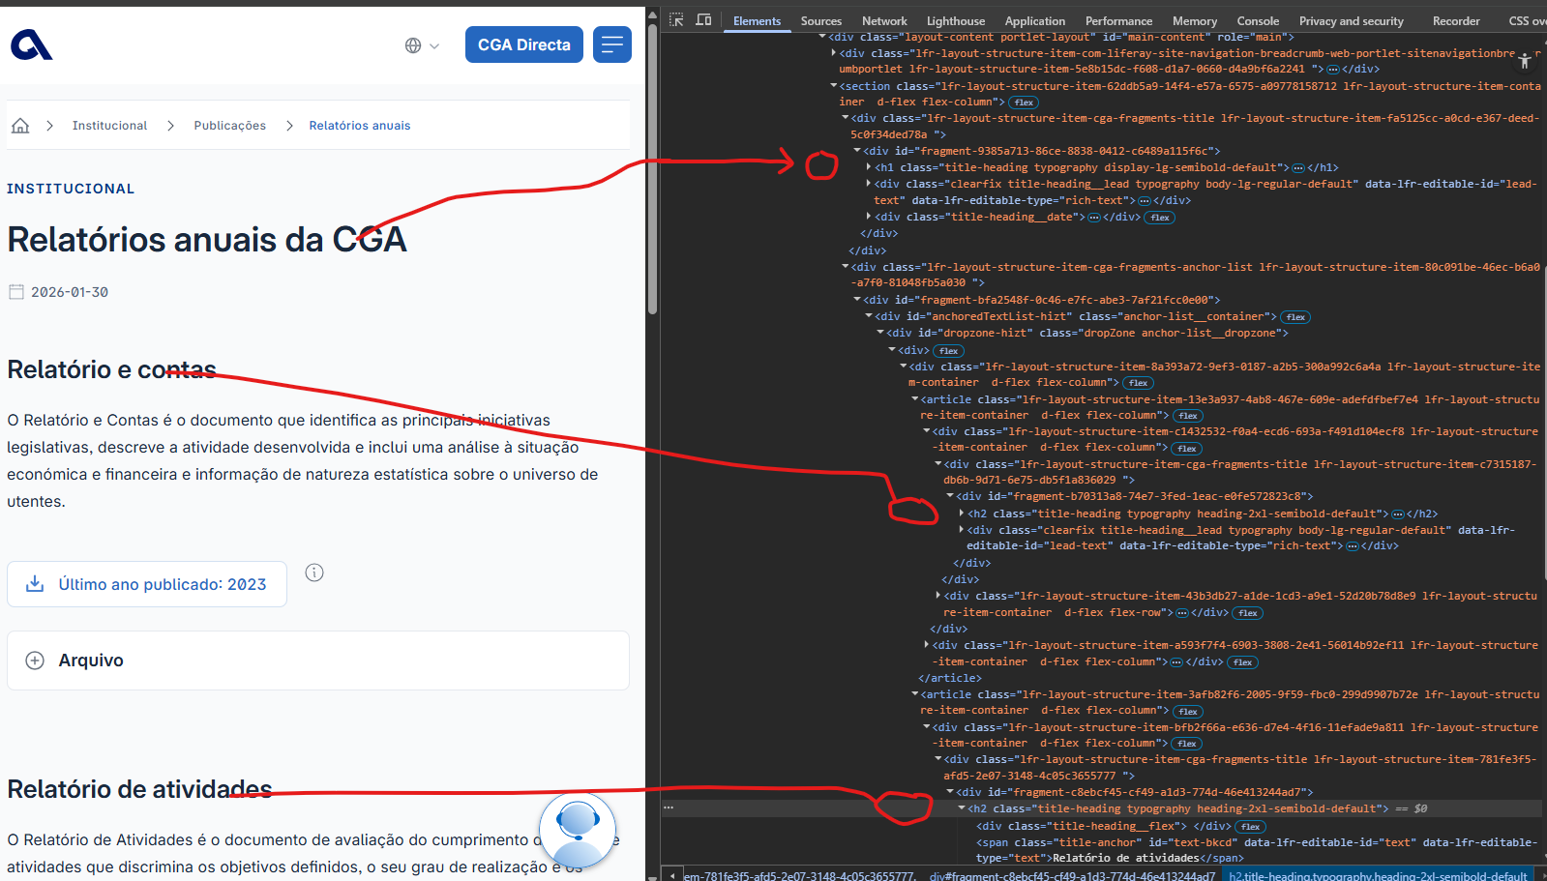
voltar à página inicial |  |  |  | 2 - TÍTULOS E SUBTÍTULOS
 | S | N | NA
 | x |  |  | 2.2 Existe uma marcação hierarquizada de títulos e subtítulos na página (<h1>...<h6>)
 |  |  |  | Os títulos são empregues de forma hierárquica para melhor estruturar os conteúdos, das informações mais gerais às mais particulares. Deverão ser usados de forma consistente por todo o sítio Web.

 | Listagem de evidências
 |  |  |  |  | Notas:
 |  |  |  |  | Existe uma correta marcação hierarquizada de cabeçalhos <h1> a <h3>.

4.1
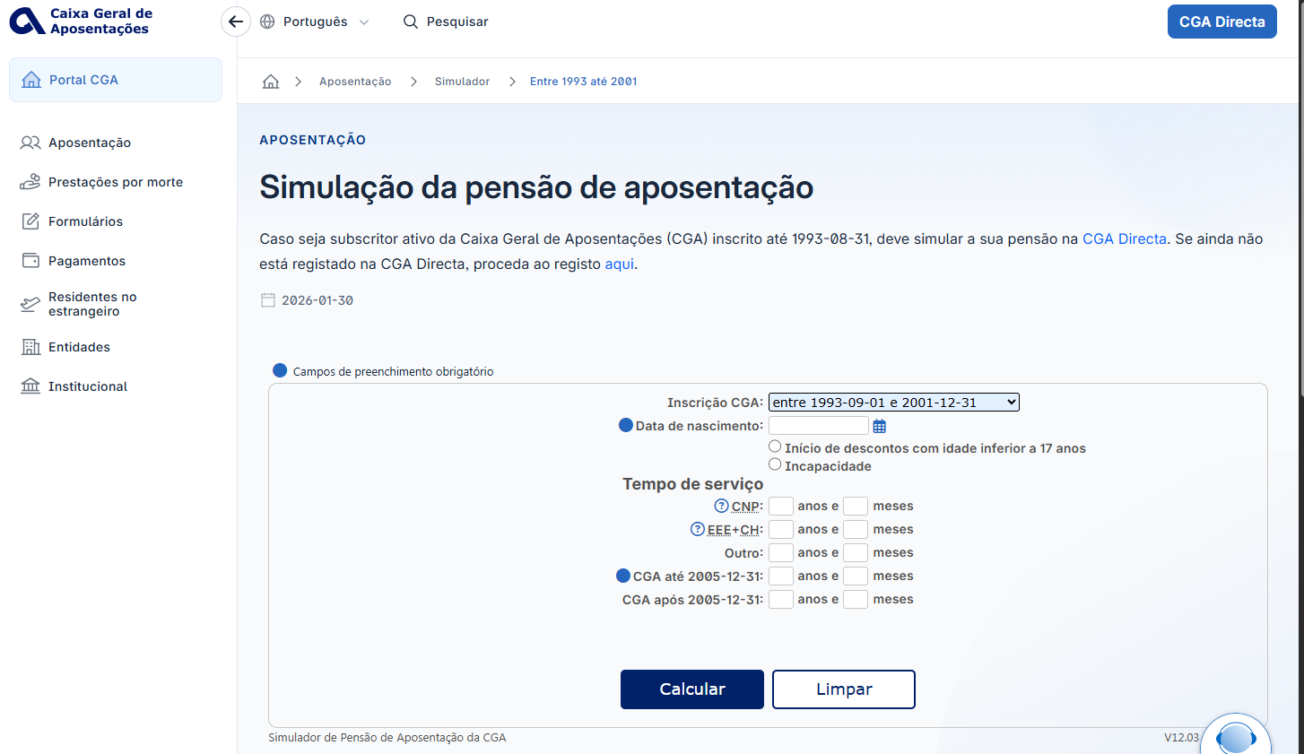
voltar à página inicial |  |  |  | 4 - ESTRUTURA DA INFORMAÇÃO
 | S | N | NA
 | x |  |  | 4.1 Ao clicar com o rato na etiqueta, o cursor surge no respetivo campo de edição
 |  |  |  | De forma a tornar a seleção de campos pequenos mais fácil, a legenda deverá estar associada ao campo respetivo com o elemento <label>, pois desta forma aumenta-se a sua área clicável. Para os utilizadores de leitores de ecrã (pessoas cegas) a associação da etiqueta ao campo de edição é também fundamental.

 | Listagem de evidências
 |  |  |  |  | Notas:
 |  |  |  |  | No simulador de aposentação, clicando na etiqueta, o cursor surge no respetivo campo de edição (em todos os campos).

4.2
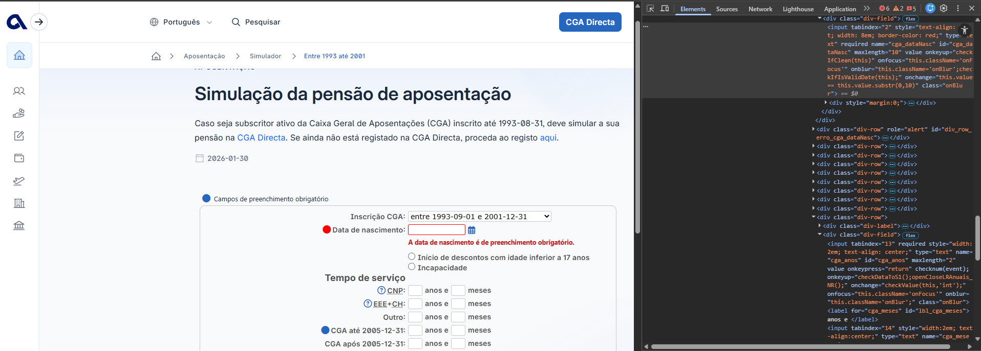
voltar à página inicial |  |  |  | 4 - ESTRUTURA DA INFORMAÇÃO
 | S | N | NA
 | x |  |  | 4.2 É possível identificar os campos de preenchimento obrigatório quando se usa apenas um leitor de ecrã
 |  |  |  | Os campos obrigatórios devem ser preferencialmente agrupados na parte inicial de um formulário e claramente identificados como tal. Se não for possível, cada campo deverá estar identificado textualmente ou como Obrigatório ou como Opcional. Não deverão ser usados apenas símbolos ou cores como elemento identificador.

 | Listagem de evidências
 |  |  |  |  | Notas:
 |  |  |  |  | Testado o Simulador da Pensão de Aposentação e Contagem de Tempo de ex-Subscritor com leitor de ecrã (NVDA), foi possível identificar todos os campos obrigatórios através desta tecnologia.

5.1
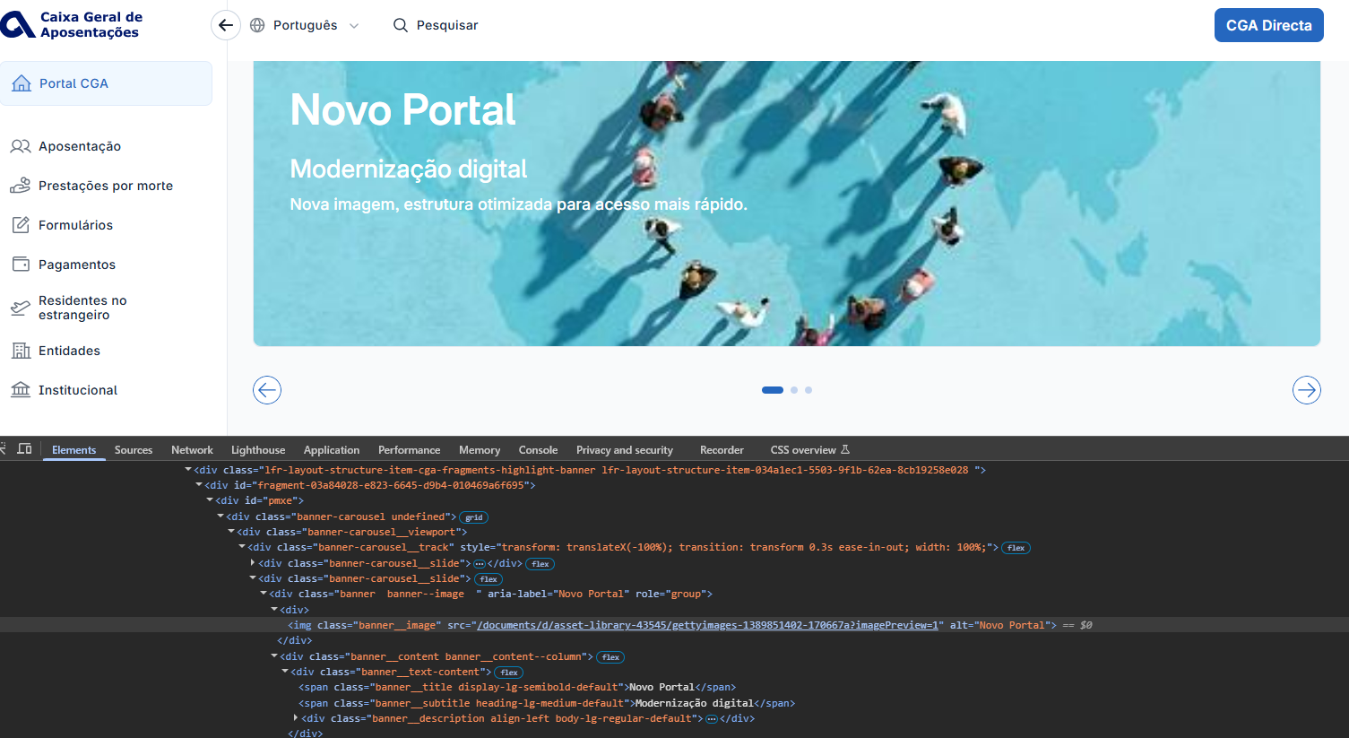
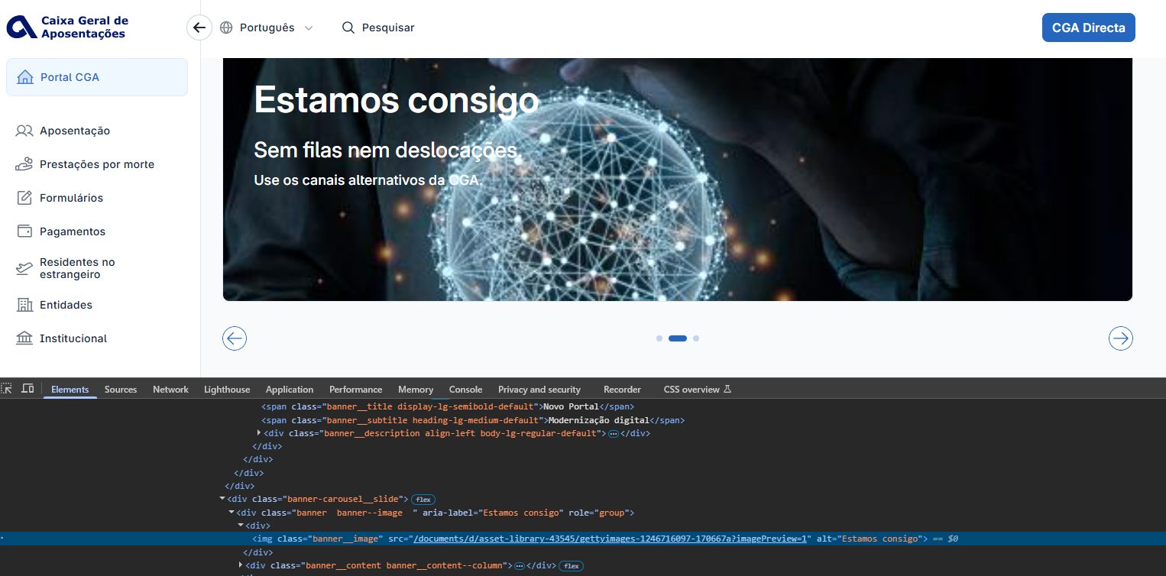
voltar à página inicial |  |  |  | 5 - GRÁFICOS E IMAGENS-LINK
 | S | N | NA
 | x |  |  | 5.1 A imagem ou gráfico tem um equivalente alternativo em texto curto e correto
 |  |  |  | As imagens não decorativas deverão ter uma descrição breve associada, nomeadamente através do uso do atributo <ALT>. Esta legenda deve descrever fielmente o propósito da imagem no contexto em que se encontra.

 | Listagem de evidências
 |  |  |  |  | Notas:
 |  |  |  |  | As imagens incluem um equivalente alternativo que descreva o seu propósito no contexto, e não apenas o texto que contêm.

5.3
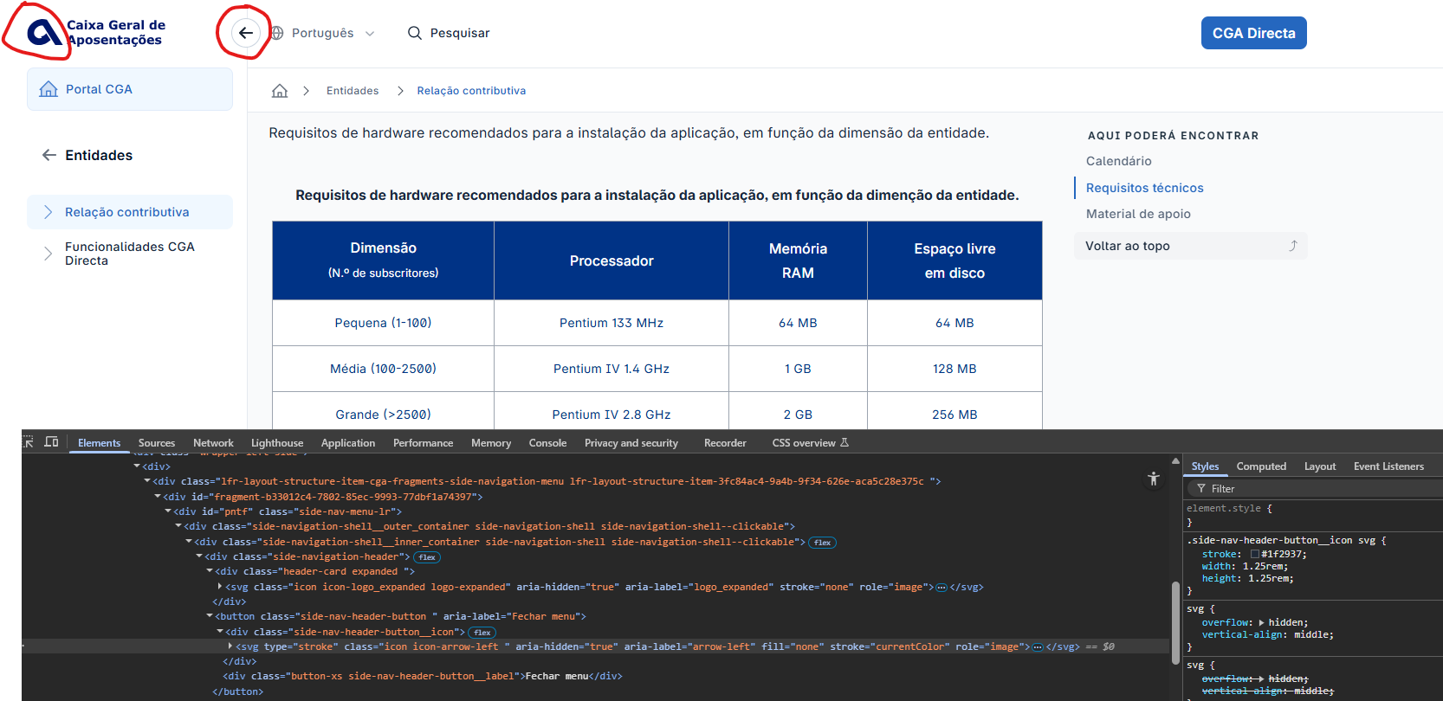
voltar à página inicial |  |  |  | 5 - GRÁFICOS E IMAGENS-LINK
 | S | N | NA
 | x |  |  | 5.3 As imagens-link têm um equivalente alternativo correto
 |  |  |  | As hiperligações compostas apenas por uma imagem obrigam que esta tenha um equivalente alternativo em texto que represente fielmente o destino da hiperligação.

 | Listagem de evidências
 |  |  |  |  | Notas:

6.1
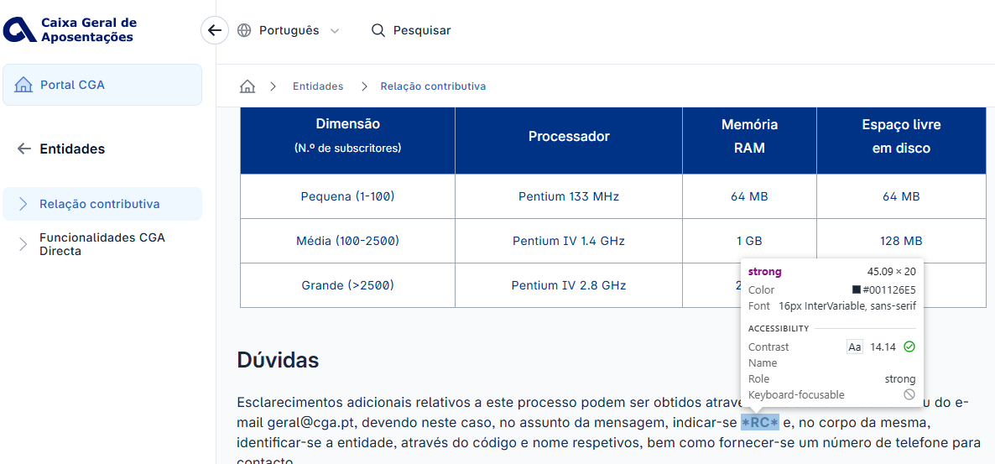
voltar à página inicial |  |  |  | 6 - CONTRASTE
 | S | N | NA
 | x |  |  | 6.1 No corpo de um documento, o rácio de contraste entre a cor do texto normal (menor que 18 pontos ou menor que 14 pontos negrito) e a cor do fundo é superior a 4,5:1
 |  |  |  | Deve assegurar-se no corpo do documento que o rácio de contraste entre a cor do texto e a cor de fundo é, no mínimo, de 4,5:1, de forma a assegurar a sua legibilidade para utilizadores com deficiências da visão.

 | Listagem de evidências
 |  |  |  |  | Notas:
 |  |  |  |  | Em ambos os exemplos, é assegurado, com valores acima do exigido (5.56 e 5.17), o rácio de contraste entre a cor do texto e a cor do fundo.

6.2
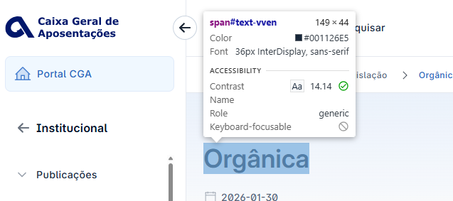
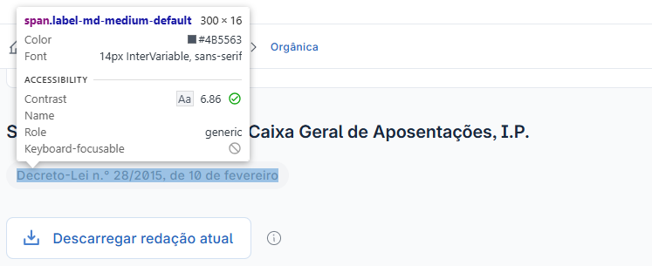
voltar à página inicial |  |  |  | 6 - CONTRASTE
 | S | N | NA
 | x |  |  | 6.2 O rácio de contraste entre a cor do texto de tamanho grande (maior ou igual que 18 pontos ou maior ou igual que 14 pontos negrito) e a cor do fundo é superior a 3:1
 |  |  |  | Os textos de tamanho superior a 18 pontos, ou os textos de tamanho superior a 14 pontos mas a negrito, devem assegurar um rácio de contraste mínimo de 3:1 entre a cor do texto e a cor do fundo.

 | Listagem de evidências
 |  |  |  |  | Notas:
 |  |  |  |  | 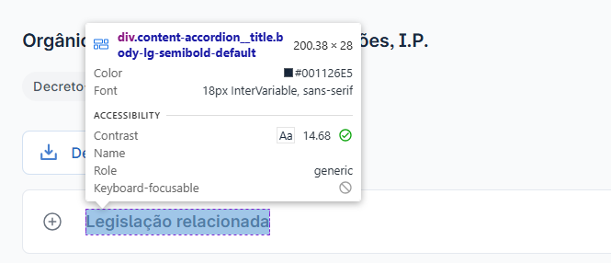 É assegurado, com valores acima do exigido 21 , o rácio de contraste entre a cor do texto e a cor do fundo. Páginas: https://www.cga.pt/organica.asp

7.1
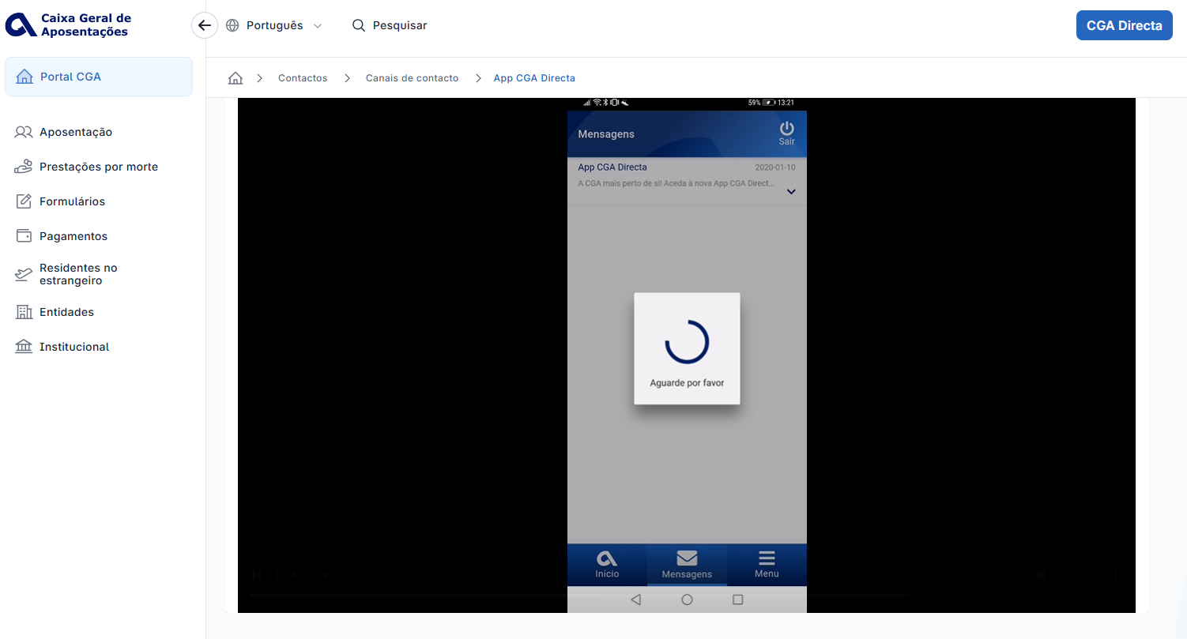
voltar à página inicial |  |  |  | 7 - PLAYERS
 | S | N | NA
 | x |  |  | 7.1 Deve ser possível ativar os botões de controlo do leitor quer com o rato quer com o teclado
 |  |  |  | Os leitores de multimédia não devem iniciar automaticamente a reprodução dos elementos e têm de ser operáveis usando apenas um rato ou usando apenas um teclado.

 | Listagem de evidências
 |  |  |  |  | Notas:
 |  |  |  |  | É possível controlar o vídeo usando o rato ou o teclado. Página: app-cga-directa

8.1
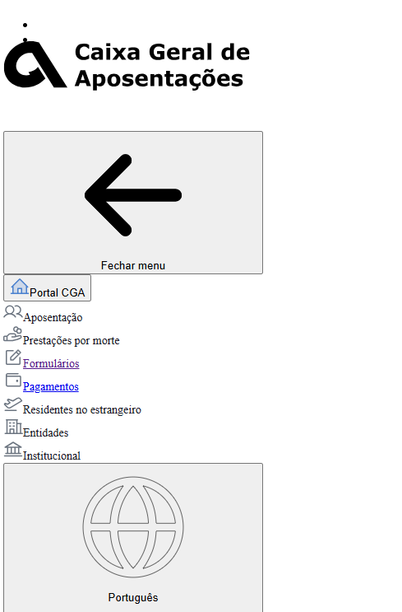
voltar à página inicial |  |  |  | 8 - ESTRUTURA DA PÁGINA
 | S | N | NA
 | x |  |  | 8.1 Quando se retira a CSS, todos os elementos HTML devem alinhar à esquerda
 |  |  |  | Quando se desativam todos os estilos visuais, o conteúdo da página é apresentado alinhado à esquerda e apresenta-se de forma linear.

 | Listagem de evidências
 |  |  |  |  | Notas:
 |  |  |  |  | Desativando a CSS é visível que o conteúdo da página é alinhado à esquerda.

8.2
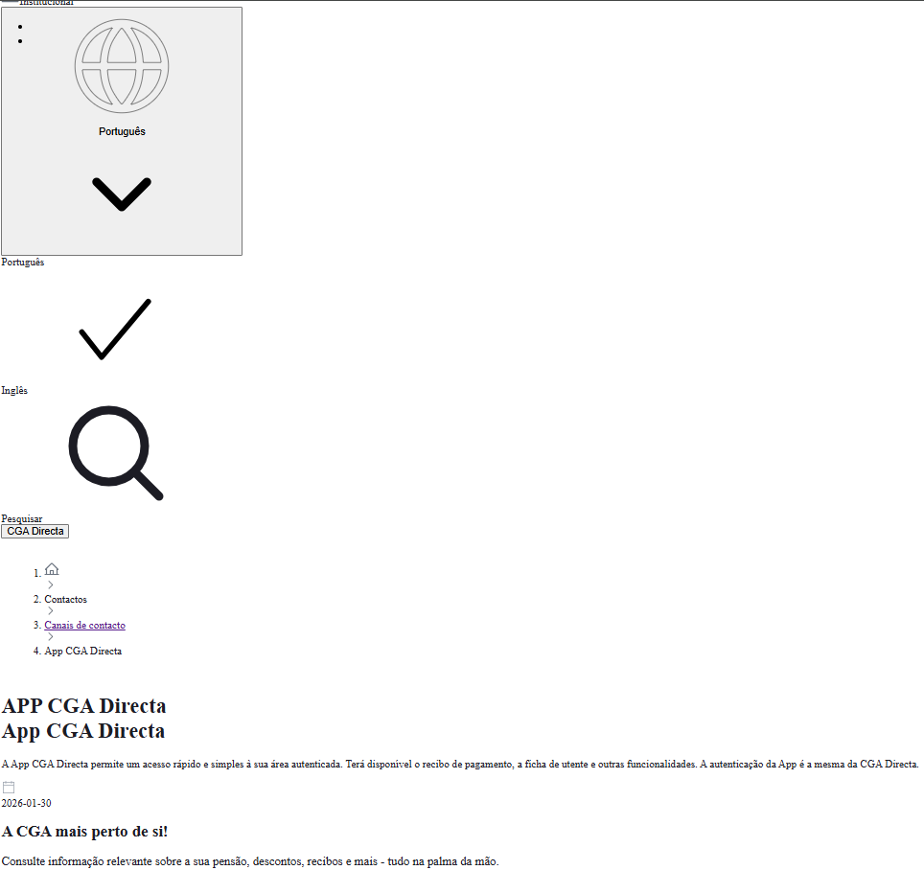
voltar à página inicial |  |  |  | 8 - ESTRUTURA DA PÁGINA
 | S | N | NA
 | x |  |  | 8.2 Quando se retira a CSS, a informação aparece numa ordem lógica
 |  |  |  | Tendo em conta que o posicionamento de elementos no código pode não refletir a ordem visual de leitura, deve ser assegurada a ordem correta do conteúdo quando se desativam os estilos visuais.

 | Listagem de evidências
 |  |  |  |  | Notas:
 |  |  |  |  | Retirando a CSS, toda a informação surge de forma ordenada para leitura.

8.3
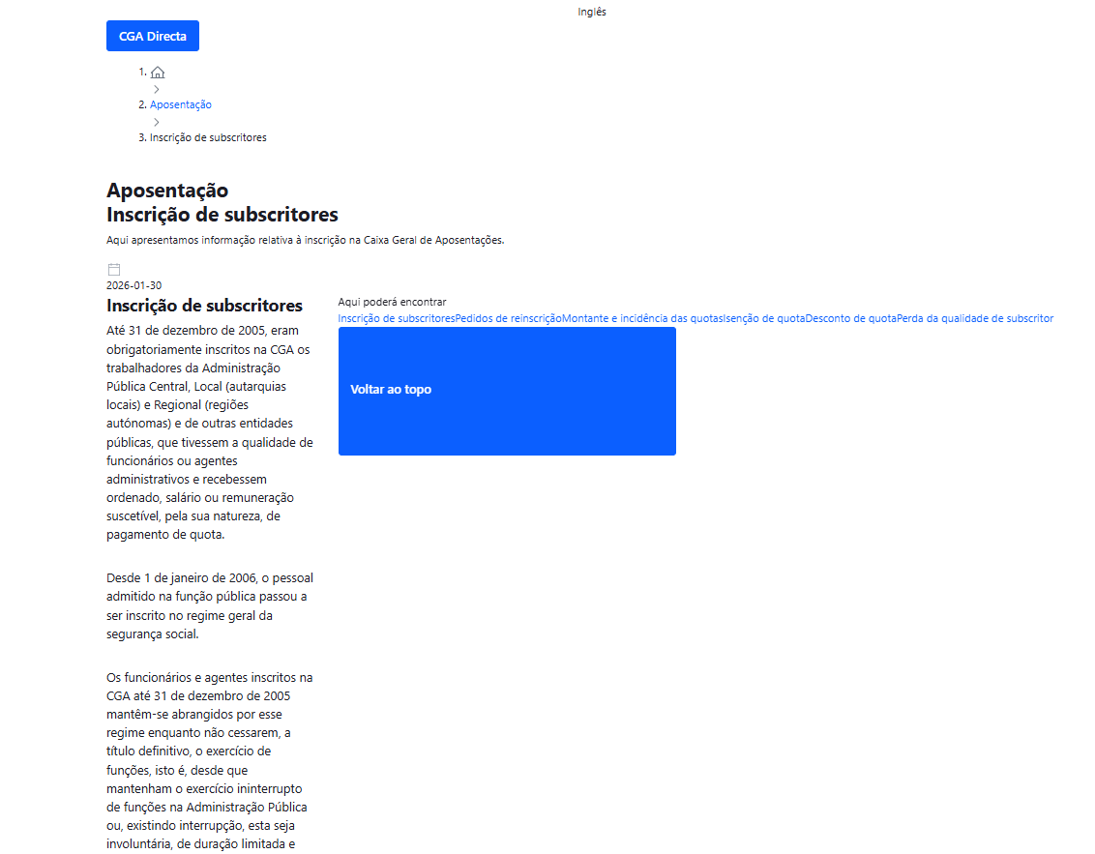
voltar à página inicial |  |  |  | 8 - ESTRUTURA DA PÁGINA
 | S | N | NA
 | x |  |  | 8.3 Quando se retira a CSS, deve ser possível reconhecer a semântica dos diversos elementos
 |  |  |  | Os elementos que estruturam o conteúdo devem estar semanticamente bem estruturados, usando os elementos de HTML apropriados a cada tipo de conteúdo, como títulos, parágrafos, listas, ...

 | Listagem de evidências
 |  |  |  |  | Notas:
 |  |  |  |  | Quando se retira a CSS, a informação aparece estruturada de forma semântica corretamente, com títulos, parágrafos, hiperligações e listas.

8.5
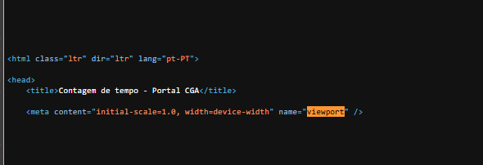
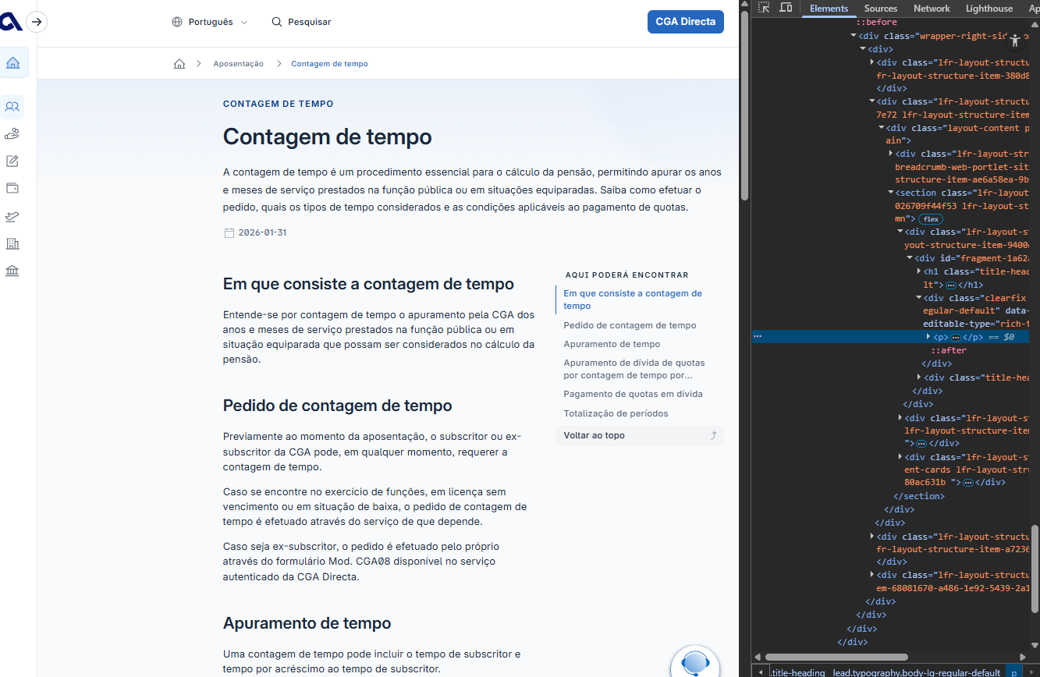
voltar à página inicial |  |  |  | 8 - ESTRUTURA DA PÁGINA
 | S | N | NA
 | x |  |  | 8.5 A maquetização da página é feita sem recorrer ao elemento <table>
 |  |  |  | A estrutura de composição gráfica da página não é feita recorrendo a elementos de tabela mas sim a uma maior diversidade de elementos semânticos (por ex., <main>) e genéricos (por ex., <div>), que permitem a recomposição visual para diferentes tipos e dimensões de ecrã.

 | Listagem de evidências
 |  |  |  |  | Notas:
 |  |  |  |  | Em todo o sítio Web não se utilizam tabelas de layout. O sítio é ajustável a vários tipos de dispositivos e dimensões de ecrã.

9.4
voltar à página inicial |  |  |  | 9 - MODAIS
 | S | N | NA
 |  |  | x | 9.4 Quando a caixa de diálogo fecha, o foco (cursor do Browser) deve voltar ao elemento interativo que a invocou
 |  |  |  | É útil que ao sair da modal, o utilizador seja posicionado no elemento que usou para invocar a modal. A modal é uma espécie de parêntesis, à conversa principal. É bom que o utilizador, depois do "parêntesis", possa voltar à conversa principal, no exato ponto onde a deixou.


 | Listagem de evidências
 |  |  |  |  | Notas:
 |  |  |  |  | Este requisito não se aplica, uma vez que o Portal não utiliza caixas de diálogo modais.

10.1
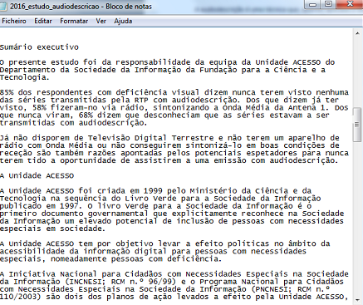
voltar à página inicial |  |  |  | 10 - FICHEIROS PDF
 | S | N | NA
 | x |  |  | 10.1 Nos ficheiros PDF é possível, no mínimo, extrair o conteúdo textual para formato TXT
 |  |  |  | Os ficheiros PDF devem ter o seu texto inteiramente extraível para que se possa passar o respetivo conteúdo para um processador de texto sem perda de informação.

 | Listagem de evidências
 |  |  |  |  | Notas:
 |  |  |  |  | Verifica-se que se consegue extrair o texto dos ficheiros PDF existentes no sítio Web.

